Mapa 1
 |  |  | Mapa 1. Inversión Pública por Provincia
 |  |  | (Septiembre 2024)
País | Provincia | Montos
República Dominicana | Distrito Nacional | 1,145.7
Espaillat
Independencia
La Romana
Samaná
Santo Domingo
1,145.7
Distrito Nacional
Hermanas
Mirabal
República Dominicana | Azua | 68.9
República Dominicana | Bahoruco | 20.5
República Dominicana | Barahona | 35.8
República Dominicana | Dajabón | 172.2
República Dominicana | Duarte | 305.7
República Dominicana | Elías Piña | 25.0
República Dominicana | El seibo | 150.3
República Dominicana | Espaillat | 139.3
República Dominicana | Independencia | 15.9
República Dominicana | La Altagracia | 152.8
República Dominicana | La Romana | 117.9
República Dominicana | La vega | 109.8
República Dominicana | María Trinidad Sánchez | 113.8
República Dominicana | Monte Cristí | 649.9
República Dominicana | Pedernales | 269.6
República Dominicana | Peravia | 7.2
República Dominicana | Puerto Plata | 252.2
República Dominicana | Hermanas Mirabal | 33.0
República Dominicana | Samaná | 44.2
República Dominicana | San Cristobal | 331.5
República Dominicana | San Juan | 143.6
República Dominicana | San Pedro de Macorís | 209.9
República Dominicana | Sanchez Ramírez | 185.2
República Dominicana | Santiago | 330.0
República Dominicana | Santiago Rodríguez | 31.5
República Dominicana | Valverde | 50.3
República Dominicana | Monseñor Nouel | 152.5
República Dominicana | Monte Plata | 286.7
República Dominicana | Hato Mayor | 119.9
República Dominicana | San José de Ocoa | 116.5
República Dominicana | Santo Domingo | 2,483.9

Nota: Excluye la inversión pública multiprovincial

Ilustración 1
 | MINISTERIO DE HACIENDA
 | DIRECCIÓN GENERAL DE PRESUPUESTO
 | DIRECCIÓN DE ESTUDIOS ECONÓMICOS Y SEGUIMIENTO FINANCIERO

Ilustración 1. Top 3 Instituciones con Mayor Ejecución de Gastos - Octubre 2024
Valores en millones de RD$

Impuesto sobre la renta proveniente de salarios
5,693.4

 | Nota: *Cifras Preliminares.
 | 1.Fecha de imputación al 31/10/2024 // Fecha de registro al 07/11/2024.
 | Fuente: Sistema de Información de la Gestión Financiera (SIGEF).

Ilustración 2
MINISTERIO DE HACIENDA
DIRECCIÓN GENERAL DE PRESUPUESTO
DIRECCIÓN DE ESTUDIOS ECONÓMICOS Y SEGUIMIENTO FINANCIERO

 | Ilustración 2. Composición del gasto del gobierno central por finalidad
 |  |  |  | (Octubre 2024)

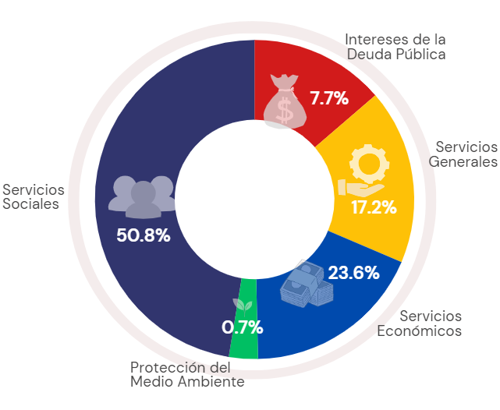

 |  | Notas:
 |  | 1. Fecha de imputación al 31/10/2024 // Fecha de registro al 07/11/2024.
 |  |  | Fuentes: Elaboración propia con datos del SIGEF.

